Sez Urto
MISURA DELLA SEZIONE D'URTO ANTIPROTONI-DEUTERIO P_lab=1,6 GeV/c
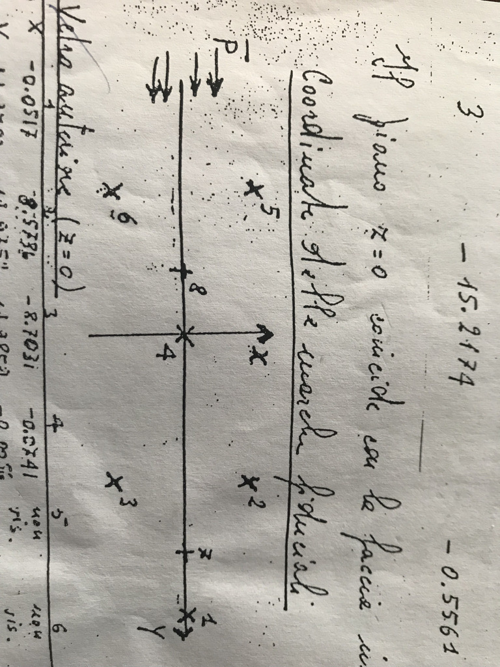
Coordinate deei marker fiduciali

Vetro inferiore (z=0)

 | marker 1 | marker 2 | marker 3 | marker 4 | marker 5 | marker 6 | marker 7 | marker 8
X | -0.0517 | 8.5736 | -8.7031 | -0.0741 | 0 | 0 | -0.0295 | -0.0499
Y | 29.9703 | 14.9752 | 14.9859 | -0.0056 | 0 | 0 | 23.2327 | -4.9466

Vetro superiore (z=31,62)

 | marker 1 | marker 2 | marker 3 | marker 4 | marker 5 | marker 6 | marker 7 | marker 8
X | -0.0003 | 8.6405 | -8.641 | -0.0003 | 8.6418 | -8.6408 | -0.0165 | -0.0139
Y | 29.9703 | 14.9801 | 14.9838 | -0.0043 | -14.9252 | -14.9831 | 23.2383 | -4.9396

 | Ingrandimento minimo | Ingrandimento massimo | Ingrandimento medio | Distanza START-STOP di riferimento

 |  |  |  |  |  | DATI
 |  |  |  |  |  | plab = 1.6 GeV/c
 |  |  |  |  |  | A = 2 gr mol-1
 |  |  |  |  |  | densita=0.141 g/cm3
 |  |  |  |  |  | N_Avogadro = 6.022 x 10^23 mol-1
N.FOTOGRAMMA | ANTI-P ENTRANTI | Interazioni su protone | Interazione su n | ANTI-P Sopravvissuti

 |  |  |  |  |  | Sezione d'urto totale |  |  | Errore relativo

